상품제안서
incolor 몽당연필 2B (풀컬러인쇄) | 상품코드: S03320

 |  |  |  |  |  |  | 02-713-8555 | www.synergygift.co.kr
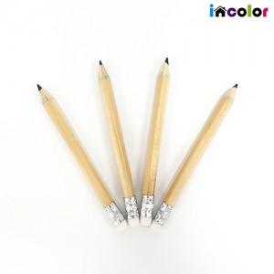

【상세/제작정보】 | <p><span style="font-size: 14pt;">※ 운임비 별도 발생 됩니다.</span></p>

【인쇄/포장옵션】 | 검정UV1도 / OPP(비닐)

【공급단가】 | 수량 | 1,000~ | 3,000~ | 10,000~ | 30,000~ | 100,000~
*VAT별도 | 단가 | 84원 | 77원 | 71원 | 70원 | 68원

【상품 URL】 | https://www.synergygift.co.kr:443/src/goods_detail.php?gdno=19541

